상품제안서
애니존 3웨이 100W 올인원 CCC 패브릭 케이블 1.2M ANY-C12M-CCC | 상품코드: F31898

 |  |  |  |  |  |  | 02-412-0044 | www.easy1.co.kr
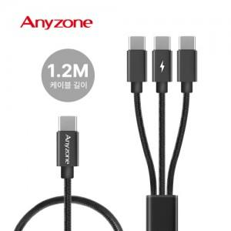

【상세/제작정보】 | 카톤 미만 배송비 : 4.000원 (1box 100개)

【인쇄/포장옵션】 | 레이저 / 포장지포장

【공급단가】 | 수량 | 100~ | 300~ | 500~ | 1,000~ | 3,000~
*VAT별도 | 단가 | 5,110원 | 5,030원 | 4,900원 | 4,780원 | 4,700원

【상품 URL】 | https://easy1.co.kr:443/src/goods_detail.php?gdno=31898

